Costos
Resumen de Costos - MicrosCulipran
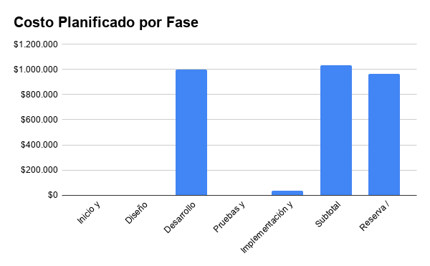
ID | Actividad | Costo planificado
2026-01-01 | Kick off y reunión inicial | $0
2026-02-01 | Matriz de interesados | $0
2026-03-01 | Acta de constitución | $0
2026-04-01 | Levantamiento y documento de requerimientos | $0
2026-05-01 | Planificación: EDT y Carta Gantt | $0
2026-01-02 | Diseño de arquitectura | $0
2026-02-02 | Diseño del modelo de datos | $0
2026-03-02 | Diseño de interfaces y prototipos | $0
2026-01-03 | Desarrollo aplicación web y módulos | $750.000 (Notebook)
2026-02-03 | Implementación e integración BD | $0
2026-03-03 | Integración y seguimiento | $250.000 (Android)
2026-01-04 | Pruebas | $0
2026-02-04 | Corrección y validación | $0
2026-01-05 | Infraestructura, despliegue y verificación | $36.600 (Hosting + dominio)
2026-02-05 | Documentación y entrega | $0

Fase | Costo planificado | % del presupuesto
Inicio y planificación | $0 | 0.00%
Diseño | $0 | 0.00%
Desarrollo | $1,000,000 | 50.00%
Pruebas y validación | $0 | 0.00%
Implementación y cierre | $36,600 | 1.83%
Subtotal planificado | $1,036,600 | 51.83%
Reserva / presupuesto disponible | $963,400 | 48.17% | Contingencia
Presupuesto total | $2,000,000 | 100.00%

Nota | Los costos son una distribución inicial del presupuesto aprobado de $2.000.000 y pueden ajustarse durante la planificación.

